手順書
操作手順書 |  |  |  |  | 作成日時：2019/12/18-17:38:53

 | １．操作環境

 |  |  | シナリオファイル名 | C:\Users\Administrator\Desktop\動作確認手順\シリアル在庫移動.winsnr

 | ２．操作手順

 |  | ２．１．シナリオ：シリアル在庫移動
 |  |  | ２．１．１．[在庫移動登録]ウィンドウ |  |  | 確認日 | 結果
 |  |  | 画面 | 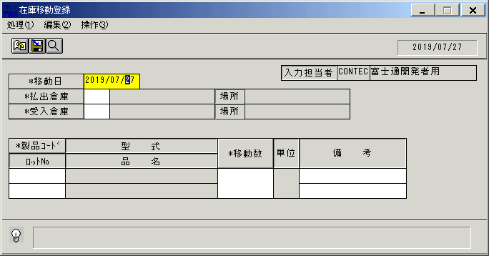
 |  |  | 操作内容 | 「在庫移動登録」ウィンドウを、起動します。

 |  |  | ２．１．２．[在庫移動登録]ウィンドウ |  |  | 確認日 | 結果
 |  |  | 画面 | 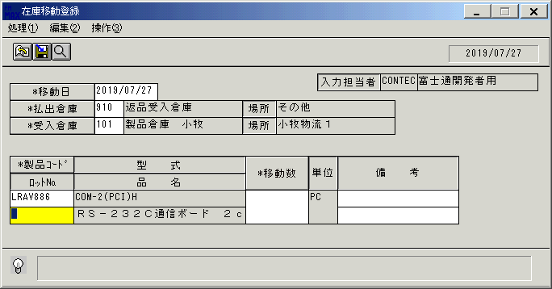
 |  |  | 操作内容 | 上記のように入力します。

 |  |  | ２．１．３．[在庫移動登録]ウィンドウ |  |  | 確認日 | 結果
 |  |  | 画面 | 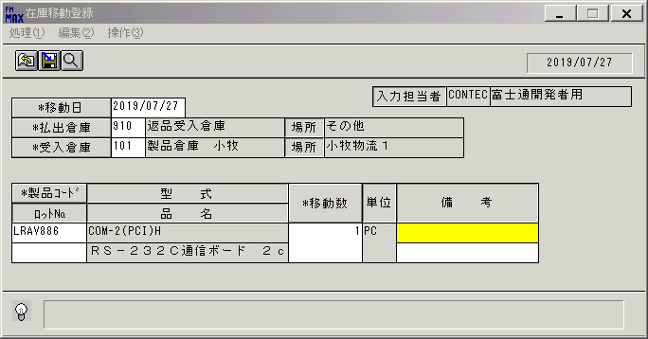
 |  |  | 操作内容 | 移動数を入力し、「移動数」ボタンをクリックします。

 |  |  | ２．１．４．[キー入力] [在庫移動登録]ウィンドウ |  |  | 確認日 | 結果
 |  |  | 画面 | 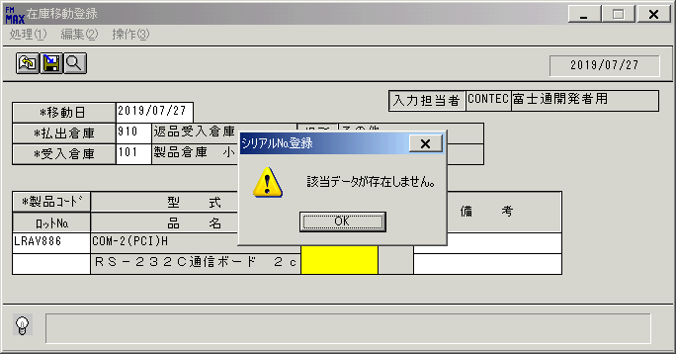
 |  |  | 操作内容 | 「OK」ボタンをクリックします。

